Paso 6-Estimación (Resumen)
Resumen de totales |  |  |  |  |  | Adicionales (Requerimiento NO FUNCIONALES) |  |  | Modelo válido para proyectos de más de 1000 horas y equipo de al menos 3 ingenieros en 4 roles
TCF |  |  |  | Total factores técnicos | 1.09 | Capacitación y transferencia | $500,000
EF |  |  |  | Total factores de entorno | 0.99 | Tutoriales de capacitación | $0
UCP |  |  |  | Total no ajustado de puntos de casos de uso | 38.52 | Instalación y puesta en marcha | $0
UCP-A |  |  |  | Total de clasificación de actores | 10.00 | Soporte y acompañamiento
Total ajustado de puntos de casos uso |  |  |  |  |  | Garantía | $0
UCP |  |  |  | Puntos de Casos de Uso | 52.38 | Mantenimiento Perfectivo
Estimación del esfuerzo de desarrollo |  |  |  |  |  | Mantención correctiva
Productividad (horas Por UCP del Equipo) |  |  |  |  | 19.166666667 | Posibilitar la Auditoria
Total de Horas Consideradas en Proyecto |  |  |  |  | 1,004 | Mesa de Ayuda | $0
% del ciclo del proyecto considerado |  |  |  |  | 100% | pistola de codigo barra
Total de Horas de Esfuerzo |  |  |  |  | 1,004 | Análisis de vulnerabilidades
 |  |  |  |  |  | Compra Equipos Servidores | $0
 |  |  |  | Costo Total | Total | licencia oracle | $0
Costo HH totales |  |  |  | $2,971,131 |  | Reloj control biometrico | $0
Adicionales |  |  |  | $500,000
% de Cobertura Inicial del sistema (Holgura para Imprevistos) |  |  | 80% | $867,783
Administración Proyecto, Operación e Infraestructura |  |  | 27% | $2,724,435
Utilidad Esperada (mínimo 20% , error de estimación) |  |  | 30% | $3,027,150

Costo Total Cliente |  |  |  |  | 10,090,498 | Total Extras | 500,000

Paso 6.1 "Equipo de trabajo" |  |  |  |  |  | Paso 6.2 "Asignación al proceso de desarrollo"
Definir la cantidad de jornadas de ingenieros disponibles, considere al menos 3 en al menos 4 roles |  |  |  |  |  | Definir el % de participación del ROL en cada uno de los subprocesos, las funciones de jefe de proyecto están incluidas en Administración y no en el esfuerzo de desarrollo

Equipo de Trabajo |  |  | Jornada-Mes | 176 |  |  | % Participación en Proceso
 | Costo Empresa | Costo Hora | % Jornada para el proyecto | % Trabajo Efectivo | Horas -Mes | Levantamiento Inicial | Especificación | Análisis | Arquitectura y Diseño técnico | Construcción-Implementación | Testing
Ing 1 | $2,500,000 | $17,756 | 100% | 80% | 140.80 | 100% | 100% | 100% | 100% | 100% | 100%
 | $0 | $0 | 100% | 80% | 140.80 | 50% | 100% | 100% | 100% | 100% | 50%
 | $0 | $0 | 100% | 80% | 140.80 |  |  | 50% | 100% | 100% | 50%
 |  |  |  |  |  |  |  | 50% | 100% | 100% | 50%

 |  |  |  |  |  |  |  | 50% | 50% | 50% | 50%

 |  |  |  |  |  |  |  |  |  |  |  | -
Total de Jornadas del Equipo |  |  | 3 |  | Capacidad Menual | 211.20 | 281.60 | 352.00 | 422.40 | 422.40 | 281.60
Costo Promedio Hora |  |  | $2,959 |  | Horas Proyecto | 50.20 | 251.00 | 150.60 | 100.40 | 301.20 | 150.60 | 1,004

Levantamiento Inicial | 5%
Especificación | 25%
Análisis | 15%
Arquitectura y Diseño técnico | 10%
Construcción-Implementación | 30%
Testing | 15%
 | 1

Detalle Casos de Uso
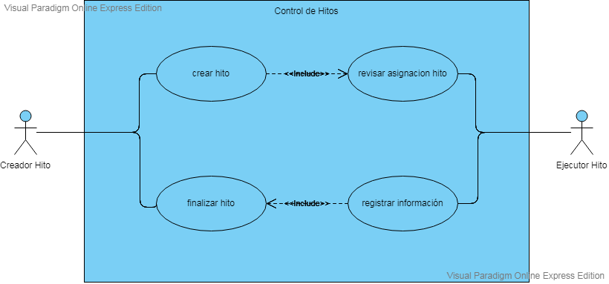
Detalle de Casos de Uso
Pegar el Diagrama de Casos de Uso y la planilla para cada uno, es usado para referencia y validación

